상품제안서
아리랑 자개 손톱깎이 세트 SS4112 | 상품코드: F22994

 |  |  |  |  |  |  | 02-412-0044 | www.easy1.co.kr
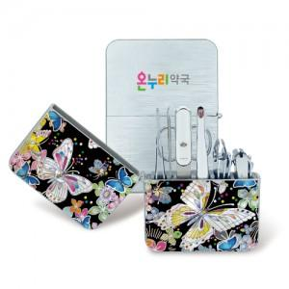

【상세/제작정보】 | 총 30가지 다양한 자개이미지 선택 가능 구매전 문의 부탁드립니다.

【인쇄/포장옵션】 | 풀칼라 / 포장지포장

【공급단가】 | 수량 | 50~ | 100~ | 300~ | 500~ | 1,000~
*VAT별도 | 단가 | 24,000원 | 23,600원 | 23,000원 | 22,590원 | 22,000원

【상품 URL】 | https://dev.easy1.co.kr:443/src/goods_detail.php?gdno=22994

